問診票
 |  |  |  |  |  |  |  | 初診問診票 |  |  |  |  |  |  |  |  |  |  |  | 下記の色付き枠へ入力して下さい
 |  |  |  |  |  |  |  |  |  |  |  |  |  |  |  |  |  |  |  |  |  |  | プルダウンより選択
 |  |  |  |  |  |  |  |  |  |  |  |  |  |  |  |  |  |  |  |  |  |  | 直接入力
 |  |  |  |  |  |  |  |  |  |  |  |  |  |  |  |  |  |  |  |  |  |  | チェック

 |  | ★お薬の一覧表、手帳や採血結果をお持ちの方は問診票と一緒に受付にご提出下さい。
フリガナ |  |  |  |  |  |  |  |  |  |  |  | 性別 |  |  | 生年月日 |  |  |  |  |  |  |  |  |  | 年齢
氏名 |  |  |  |  |  |  |  |  |  |  |  |  |  |  |  |  |  | 年 |  | 月 |  |  | 日 |  |  | 歳

電話番号（ご自宅） |  |  |  |  |  | 携帯番号 |  |  |  |  |  | 緊急連絡先 |  |  |  |  |  |  | 身長 |  |  |  |  | 体重
 |  |  |  |  |  |  |  |  |  |  |  |  |  |  |  |  |  |  |  |  |  | ｃｍ |  |  |  | ｋｇ

郵便番号 |  |  |  |  | ― |  |  |  |  |  |  |  |  |  |  |  |  |  |  |  |  |  |  | 最寄り駅
住所

 |  |  |  |  |  |  |  |  |  |  |  |  |  |  |  |  |  |  |  |  |  | 沿線
1、現在どのような症状でお困りですか。
いつ頃から |  |  |  |  |  |  | 年 |  |  | 月頃
症状

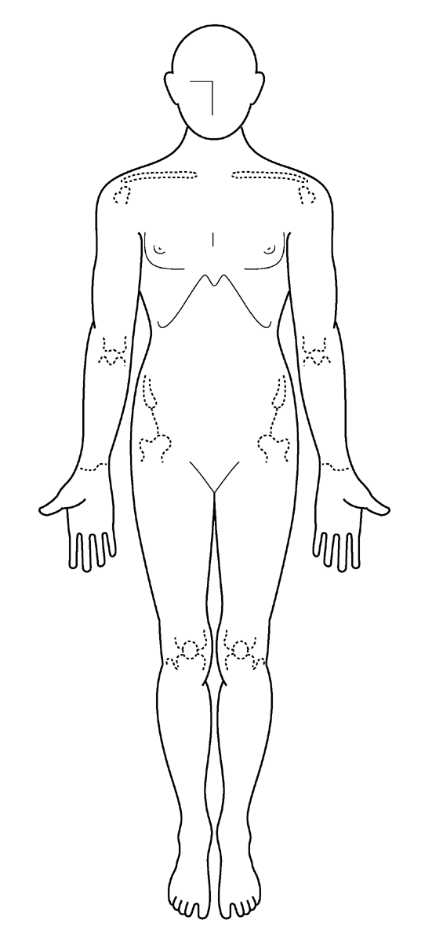
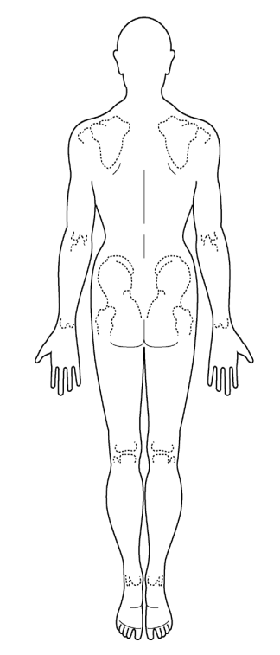
腫れや痛みのある方は、右記の図に下のマークを移動して下さい。
腫れ〇

痛み×

２、この症状で現在あるいは過去に治療を受けていますか？
 | 治療状況

 | 「はい」の方
 | いつ頃 |  |  |  |  |  | 年 |  |  | 月頃
 | 通院状況
 | 病院名

 | 治療内容 |  |  | 例）2017年6月 〇〇病院 ××注射 内服△△開始

３、親族の方でリウマチになられた方はいらっしゃいますか？ |  |  |  |  |  |  |  |  |  |  |  |  |  |  |  |  |  |  |  |  | 続柄

４、薬や食べ物でアレルギーが出たことがありますか？
 | 「はい」の方は、薬や食べ物・アレルギー名を記入してください

５、タバコは吸いますか？
 | 「はい」、「過去に喫煙歴あり」の方は記入して下さい
 | 開始年齢 |  |  |  |  |  | 歳 |  | 喫煙した期間 |  |  |  |  |  | 年 | 1日の喫煙量 |  |  |  |  |  | 本/日

 | 2ページ目（裏面）に続きます

６、これまでにかかった病気はございますか？
 | 「はい」の方は記入して下さい
年齢 |  |  | 病名 |  |  |  |  |  |  |  |  |  | 治療（病院名） |  |  |  |  |  |  |  |  |  |  | 治療状況
 |  | 歳

年齢 |  |  | 病名 |  |  |  |  |  |  |  |  |  | 治療（病院名） |  |  |  |  |  |  |  |  |  |  | 治療状況
 |  | 歳

年齢 |  |  | 病名 |  |  |  |  |  |  |  |  |  | 治療（病院名） |  |  |  |  |  |  |  |  |  |  | 治療状況
 |  | 歳

年齢 |  |  | 病名 |  |  |  |  |  |  |  |  |  | 治療（病院名） |  |  |  |  |  |  |  |  |  |  | 治療状況
 |  | 歳

７、現在飲まれているお薬はございますか？ |  |  |  |  |  |  |  |  |  |  |  |  |  |  |  |  | ※お薬手帳お持ちでしたら、問診票と 一緒に受付へご提示下さい。

薬名

８、女性の方に質問です。 妊娠していますか？ 又は、その可能性はありますか？

９、男性の方も含め、ご本人または配偶者の方に妊娠のご希望はございますか？

１０、介護認定を受けていますか？ |  |  |  |  |  |  |  |  |  |  |  |  |  | 「はい」の方 |  |  |  |  |  |  |  |  |  | 級

１１、身体障碍の認定を受けていますか？ |  |  |  |  |  |  |  |  |  |  |  |  |  |  |  | 「はい」の方 |  |  |  |  | 級

１２、今後の治療について、ご希望する番号にチェックをお願いします。
 |  | ① 本院での治療を希望する

 |  | ② お話を聞いてみて、良さそうなら治療を希望する

 |  | ③ セカンドオピニオンとして希望

１３、その他、伝えておきたいことや、治療内容、特に希望されることなど何でもご記入ください。

１４、本院をどのようにお知りになられましたか？あてはまる番号にチェックをお願いします。
 |  | ① 知人の紹介、薦め |  |  |  |  |  |  |  |  | ② ご近所 |  |  |  |  |  | ③ 道路から見える看板

 |  | ④ インターネット、ホームページ |  |  |  |  |  |  |  |  |  |  |  | ⑤ 他院からの紹介 |  |  |  |  |  |  |  | ⑥ 雑誌、テレビ

 |  | ⑦ 職員の知り合い |  |  |  |  |  | （ |  |  |  |  |  | ） |  |  | ⑧ その他 |  |  | （ |  |  |  |  |  |  | ）

１５、リウマチメルマガ配信を希望されますか？ |  |  |  |  |  |  |  |  |  |  |  |  |  |  |  |  | ご希望の方はメールアドレスを ご記入ください

１６、病院からお知らせメールを希望されますか？

 | ※リウマチメルマガにご登録いただくと、病院からのお知らせメールも届きます。

 | 問診票は印刷を行い、来院時受付にお渡しください

